Test report
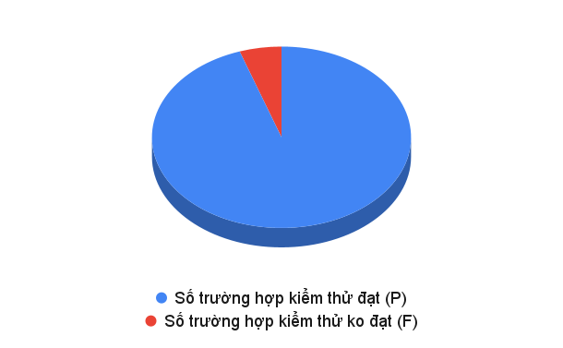
STT | Module | Số trường hợp kiểm thử đạt (P) | Số trường hợp kiểm thử ko đạt (F) | Số trường hợp kiểm thử đang xem xét (PE) | Số trường hợp kiểm thử chưa thực hiện | Tổng số trường hợp kiểm thử | Tỉ lệ trường hợp kiểm thử đạt (%P) | Tỉ lệ trường hợp kiểm thử không đạt (%F) | Tỉ lệ trường hợp kiểm thử đã thực hiện (%Cover)
1 | Quản lý giá thép | 181 | 10 | 0 | 0 | 191 | 94.76% | 5.24% | 100%

STT | Module | Mức độ Critical | Mức độ Major | Mức độ Medium | Mức độ Low
1 | Quản lý giá thép | 10% | 40% | 0% | 50%

